Sheet1
 |  |  |  |  |  |  |  |  | Интервал | [7,7 ; 8,4) | [8,4 ; 9,1) | [9,1 ; 9,8) | [9,8 ; 10,5) | [10,5 ; 11,2) | [11,2 ; 11,9) | [11,9 ; 12,6) | [12,6 ; 13,3] | Сумма
Номер | Значения Xi | Квадрат разности | <X> | Sigma | Sigma(<X>) | delta X | disp | Pmax | Интервал | [7,7 ; 8,4) | [8,4 ; 9,1) | [9,1 ; 9,8) | [9,8 ; 10,5) | [10,5 ; 11,2) | [11,2 ; 11,9) | [11,9 ; 12,6) | [12,6 ; 13,3]
1 | 7.70 | 7.55 | 10.45 | 1.10 | 0.14 | 0.28 | 1.21 | 0.38 | Плотность вероятности | 0.04 | 0.11 | 0.22 | 0.36 | 0.33 | 0.20 | 0.13 | 0.02
2 | 8.30 | 4.61 | -0.20 | 0.14 |  |  |  |  | Сколько | 2 | 5 | 10 | 16 | 15 | 9 | 6 | 1 | 64
3 | 8.50 | 3.79 | Коэфф. Стьюдента при N=64 | 0.27 |  |  |  | Длина интервала
4 | 8.70 | 3.05 | 2.00 |  |  |  |  | 0.70
5 | 8.80 | 2.71
6 | 8.90 | 2.39 | Макс. Значение
7 | 8.90 | 2.39 | 13.30 |  |  |  |  |  |  |  |  |  |  |  |  |  |  |  | Таблица 3
8 | 9.10 | 1.81 | Мин. Значение
Гистограмма и функция гаусса для заданных величин
9 | 9.20 | 1.55 | 7.70 |  |  |  |  |  |  |  |  |  |  |  |  |  |  |  |  | от | до | ΔN | ΔN/N | P
10 | 9.30 | 1.32 |  |  |  |  |  |  |  |  |  |  |  |  |  |  |  |  | ⟨X⟩𝑁 ± 𝜎 | 9.35 | 11.55 | 44 | 0.688 | 0.683
11 | 9.40 | 1.10 |  |  |  |  |  |  |  |  |  |  |  |  |  |  |  |  | ⟨X⟩𝑁 ± 2𝜎 | 8.25 | 12.65 | 62 | 0.969 | 0.954
12 | 9.50 | 0.90 |  |  |  |  |  |  |  |  |  |  |  |  |  |  |  |  | ⟨X⟩𝑁 ± 3𝜎 | 7.15 | 13.75 | 64 | 1.000 | 0.997
13 | 9.60 | 0.72
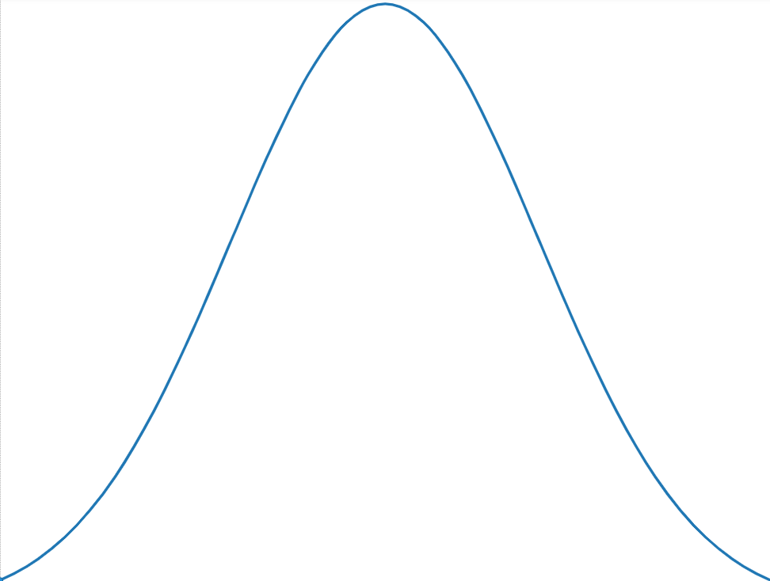
14 | 9.60 | 0.72
15 | 9.60 | 0.72 |  |  |  |  |  |  |  |  |  |  |  |  |  |  |  |  | Таблица 2
16 | 9.70 | 0.56
17 | 9.70 | 0.56 |  |  |  |  |  |  |  |  |  |  |  |  |  |  |  |  | Интервал | [7,7 ; 8,4) | [8,4 ; 9,1) | [9,1 ; 9,8) | [9,8 ; 10,5) | [10,5 ; 11,2) | [11,2 ; 11,9) | [11,9 ; 12,6) | [12,6 ; 13,3]
18 | 9.90 | 0.30 |  |  |  |  |  |  |  |  |  |  |  |  |  |  |  |  | ΔN | 2 | 5 | 10 | 16 | 15 | 9 | 6 | 1
19 | 9.90 | 0.30 |  |  |  |  |  |  |  |  |  |  |  |  |  |  |  |  | ΔN/N/Δx | 0.04 | 0.11 | 0.22 | 0.36 | 0.33 | 0.2 | 0.13 | 0.02
20 | 10.00 | 0.20 |  |  |  |  |  |  |  |  |  |  |  |  |  |  |  |  | x | [7,7 ; 8,4) | [8,4 ; 9,1) | [9,1 ; 9,8) | [9,8 ; 10,5) | [10,5 ; 11,2) | [11,2 ; 11,9) | [11,9 ; 12,6) | [12,6 ; 13,3]
21 | 10.00 | 0.20 |  |  |  |  |  |  |  |  |  |  |  |  |  |  |  |  | p | 0.03 | 0.11 | 0.24 | 0.35 | 0.34 | 0.22 | 0.10 | 0.03
22 | 10.10 | 0.12 |  |  |  |  |  |  |  |  |  |  |  |  |  |  |  |  |  | 0.04 | 0.11 | 0.22 | 0.36 | 0.33 | 0.2 | 0.13 | 0.02
Сравнение полученной гистограммы и нормального распределения
23 | 10.10 | 0.12
24 | 10.10 | 0.12
25 | 10.10 | 0.12
26 | 10.20 | 0.06
27 | 10.30 | 0.02
28 | 10.30 | 0.02
29 | 10.30 | 0.02
30 | 10.30 | 0.02
31 | 10.40 | 0.00
32 | 10.40 | 0.00
33 | 10.40 | 0.00
34 | 10.50 | 0.00
35 | 10.50 | 0.00
36 | 10.60 | 0.02
37 | 10.70 | 0.06
38 | 10.70 | 0.06
39 | 10.70 | 0.06
40 | 10.80 | 0.12
41 | 10.80 | 0.12
42 | 10.80 | 0.12
43 | 10.80 | 0.12
44 | 10.80 | 0.12
45 | 11.00 | 0.31
46 | 11.00 | 0.31
47 | 11.00 | 0.31
48 | 11.10 | 0.43
49 | 11.20 | 0.57
50 | 11.30 | 0.73
51 | 11.30 | 0.73
52 | 11.40 | 0.91
53 | 11.50 | 1.11
54 | 11.50 | 1.11
55 | 11.70 | 1.57
56 | 11.80 | 1.83
57 | 11.80 | 1.83
58 | 11.90 | 2.11
59 | 12.00 | 2.41
60 | 12.10 | 2.73
61 | 12.20 | 3.07
62 | 12.20 | 3.07
63 | 12.30 | 3.43
64 | 13.30 | 8.14

